Actividad 2
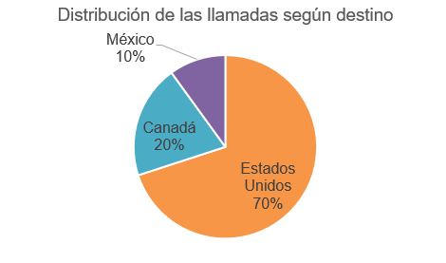
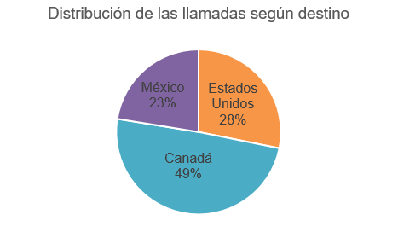
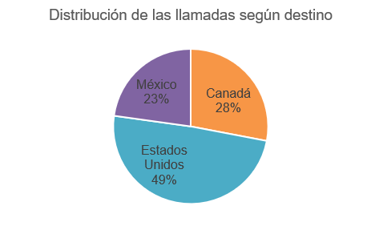
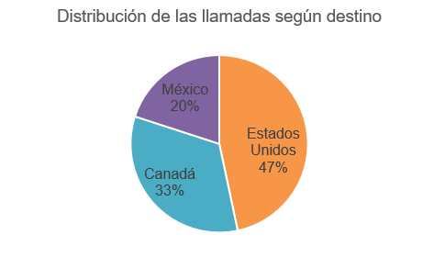
Laboratorio 2: Tablas de frecuencias

Actividad 2
Para describir un conjunto de llamadas telefónicas se usarán los datos de la hoja Base 1 correspondientes al tiempo de duración y destino de 250 llamadas realizadas a algún país de América del Norte.

a) Seleccione la alternativa que corresponde a la población de estudio.

Seleccione una alternativa…

b) Clasifique las variables relevantes en el estudio.

 | N° | Variables |  |  | Clasificación
 | 1 | Destino |  |  | Seleccione una alternativa…

 | 2 | Tiempo |  |  | Seleccione una alternativa…

c) Complete la siguiente tabla de distribución de frecuencias para la variable tiempo de duración de las llamadas, rellenando los rectángulo en color amarillo con el valor correspondiente

 | Tiempo (en minutos) | fi | hi | Fi | Hi
 | 10,7-17,2 | 19 | 7.6% | 19
 | 17,2-23,7 | 47 |  | 66 | 26.4%
 | 23,7-30,2 | 58 | 23.2% | 124
 | 30,2-36,7 | 58 | 23.2% |  | 72.8%
 | 36,7-43,2 | 34 |  | 216 | 86.4%
 | 4,2-10,7 | 16 | 6.4% | 232 | 92.8%
 | 43,2-49,7 | 9 | 3.6%
 | 49,7-56,2 | 9 | 3.6% | 250 | 100%
 |  | 250 | 100%

d) A partir de la pregunta anterior, complete la siguiente tabla determinando la frecuecia solicitada, el valor y/o la interpretación de los valores.

 | N° | Valor |  | Interpretación
 | f6 | 16

 | h2 (%)

 |  | 182 |  | 182 llamadas duraron a lo más 36,7 minutos

 |  | 49.6%

d) Seleccione con una X ¿Cuál de los siguientes gráficos circulares representa mejor los porcentajes de la distribución de las llamadas según el destino? Realice una tabla de distribución de frecuencias para la variable destino

Hoja3
variable | edad |  |  | 1021 | k | 3,3*log10(n)+1
clasificacion | cuantitativa continua |  |  |  |  | 10.917095691
Etiquetas de fila | Cuenta de edad | Cuenta de edad2 | Cuenta de edad3 | Cuenta de edad4 | K | 10 | intervalos
(en blanco) |  | 0.00% | 0 | 0.00%
0-9 | 127 | 12.55% | 127 | 12.55% | amplitud | (max(x) - min(x))/k (98-0)\10
10-19 | 134 | 13.24% | 261 | 25.79% | max(x) | 98
20-29 | 146 | 14.43% | 407 | 40.22% | min(x) | 0
30-39 | 113 | 11.17% | 520 | 51.38% | k | 10
40-49 | 139 | 13.74% | 659 | 65.12%
50-59 | 162 | 16.01% | 821 | 81.13%
60-69 | 107 | 10.57% | 928 | 91.70%
70-79 | 52 | 5.14% | 980 | 96.84%
80-89 | 27 | 2.67% | 1007 | 99.51%
90-99 | 5 | 0.49% | 1012 | 100.00%
Total general | 1012 | 100.00%
 | frecuencia absoluta | frecuencia % | frecuancia acumulada | frecuencia % acumulada

f4= 113 | Hay 113 personas que tienen entre 30 y 39 años inclusive
h6%= 16,01% | el 16,01% de los encuestados tiene entre 50 y 59 años
F7=928 | Hay 928 personas que tienen como maximoo menos o igual a 69 años
 | hay 928 personas que tienen entre 0 y 69 años
H3%=40,22% | El 40,22% de las personas tienen a lo mas 29 años

histograma
Etiquetas de fila | Cuenta de edad
(en blanco)
0-9 | 127
10-19 | 134
20-29 | 146
30-39 | 113
40-49 | 139
50-59 | 162
60-69 | 107
70-79 | 52
80-89 | 27
90-99 | 5
Total general | 1012

 |  |  | la mayor cantidad de personas tienen entre 50 y 59 años, y son 182 personas
 |  |  | la menor cantidad de personas tienen entre 90 y 95 años, y son 6 años
 |  |  | el rango de edad de las personas encuestadas esta entre los 0 y 99 años

Hoja1
 | Total
Negativa y significativa | 8
No significativa | 280
Positiva y significativa | 42
(en blanco)
 | Total
Negativa y significativa | 8
No significativa | 280
Positiva y significativa | 42
(en blanco)
 | cualitativa nominal
Etiquetas de fila | Cuenta de sigdif_mate8b_com
Negativa y significativa | 8
No significativa | 280
Positiva y significativa | 42
(en blanco)
Total general | 330

